Sheet1
Python

데이터 수집 |  | 데이터 가공 | 데이터 시각화 | 정보 활용

네이버 리뷰 크롤링 |  | KoNLPy 작업 | 네트워크 분석 | WEB 작업 |  | service

Selenium
Beautiful Soup

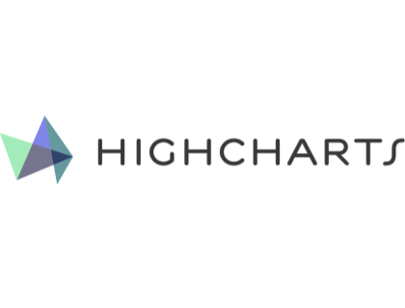
네이버 쇼핑 |  | Okt, Mecab 이용한 형태소 분석 |  | 메인페이지 | 제로칼로리 음료 정보
 |  |  | 하이차트 시각화 (with. django)
 |  |  |  |  | 음료 리스트

다나와 |  | 형태소 사전 추가 작업
 |  |  | 메인 페이지 : 제품 리스트 | 제품 페이지 | 제품 이미지

 |  |  |  |  | 제품 정보
쿠팡 |  | 데이터 벡터라이제이션 | 제품 페이지 : 제품 정보
 |  |  |  |  | Highchart 시각화

아키텍처의 종류 | 1. 시스템 아키텍처
 | 2. 네트워크 아키텍처
 | 3. 서비스 아키텍처
 | 4. 하드웨어 아키텍처

